상품제안서
PGA 70수동 듀스포슬라이드우산 | 상품코드: F02906

 |  |  |  |  |  |  | 02-412-0044 | www.easy1.co.kr
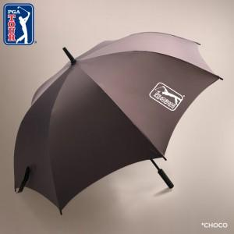

【상세/제작정보】 | 초코 색상만 판매 가능합니다. 네이비 색상 단종입니다.

【인쇄/포장옵션】 | 실크, 스티커 / 포장불가능

【공급단가】 | 수량 | 100~ | 300~ | 500~ | 1,000~ | 3,000~
*VAT별도 | 단가 | 18,000원 | 17,700원 | 17,250원 | 16,950원 | 16,500원

【상품 URL】 | https://easy1.co.kr:443/src/goods_detail.php?gdno=2906

